Лист1
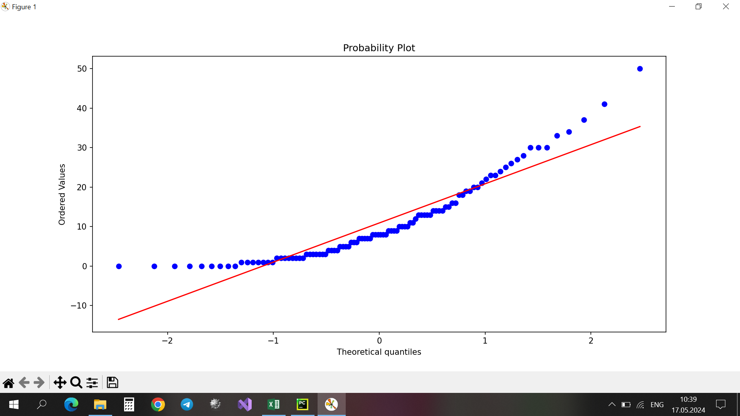
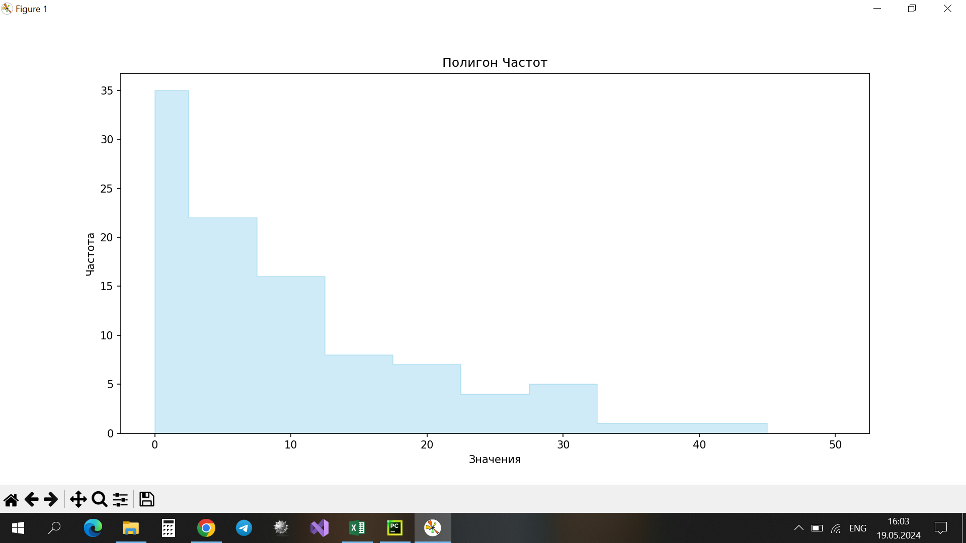
d_30 | Объем | Минимум | Максимум | Размах | Медиана | Мода | 0 Квартиль | 1 Квартиль | 2 Квартиль | 3 Квартиль | 4 Квартиль | Интерквартильный размах | Выборочное среднее | Дисперсия | Отклонение | Стандартная ошибка среднего
2 | 100 | 0 | 50 | 50 | 8 | 0 | 0 | 3 | 8 | 15.25 | 50 | 12.25 | 10.92 | 109.26626263 | 10.453050398 | 1.0453050398
50
9
23
14 |  |  |  |  |  |  |  |  |  |  |  |  | К= | 10 |  | H= | 5 | k= | 0
8 |  |  |  |  |  |  |  |  |  |  |  |  |  |  |  |  |  | a= | 0.1
2 |  | Вариационный ряд |  |  |  |  |  |  |  |  |  | Группированный статистический ряд
10 |  | Варианта | Частота |  |  |  |  |  |  |  |  | Начало интервала | Конец интервала | Группированная частота | p(x)*n*h |  |  | Начало интервала | Конец интервала | xi | ni | xi*ni | e^(-λxi) | e^(-λx i+1) | Pi | n`i
Полигон частот
37 |  | 0 | 9 |  |  |  |  |  |  |  |  | 0 | 5 | 39 | 36.418409386 |  |  | 0 | 5 | 2.5 | 39 | 97.5 | 1 | 0.63262625992 | 0.36737374008 | 36.737374008
9 |  | 1 | 7 |  |  |  |  |  |  |  |  | 5 | 10 | 26 | 23.039242122 |  |  | 5 | 10 | 7.5 | 26 | 195 | 0.63262625992 | 0.40021598474 | 0.23241027518 | 23.241027518
22 |  | 2 | 8 |  |  |  |  |  |  |  |  | 10 | 15 | 18 | 14.575229575 |  |  | 10 | 15 | 12.5 | 18 | 225 | 0.40021598474 | 0.25318714159 | 0.14702884315 | 14.702884315
8 |  | 3 | 7 |  |  |  |  |  |  |  |  | 15 | 20 | 10 | 9.2206729737 |  |  | 15 | 20 | 17.5 | 10 | 175 | 0.25318714159 | 0.16017283444 | 0.093014307145 | 9.3014307145
4 |  | 4 | 4 |  |  |  |  |  |  |  |  | 20 | 25 | 8 | 5.8332398573 |  |  | 20 | 25 | 22.5 | 8 | 180 | 0.16017283444 | 0.10132954119 | 0.058843293248 | 5.8843293248
3 |  | 5 | 4 |  |  |  |  |  |  |  |  | 25 | 30 | 7 | 3.6902607141 |  |  | 25 | 30 | 27.5 | 7 | 192.5 | 0.10132954119 | 0.064103728665 | 0.037225812529 | 3.7225812529
8 |  | 6 | 3 |  |  |  |  |  |  |  |  | 30 | 35 | 5 | 2.3345558337 |  |  | 30 | 35 | 32.5 | 5 | 162.5 | 0.064103728665 | 0.040553702112 | 0.023550026553 | 2.3550026553
14 |  | 7 | 5 |  |  |  |  |  |  |  |  | 35 | 40 | 1 | 1.4769013257 |  |  | 35 | 40 | 37.5 | 1 | 37.5 | 0.040553702112 | 0.025655336893 | 0.014898365219 | 1.4898365219
0 |  | 8 | 6 |  |  |  |  |  |  |  |  | 40 | 45 | 1 | 0.93432656192 |  |  | 40 | 45 | 42.5 | 1 | 42.5 | 0.025655336893 | 0.016230239826 | 0.0094250970674 | 0.94250970674
14 |  | 9 | 4 |  |  |  |  |  |  |  |  | 45 | 50 | 1 | 0.59107951841 |  |  | 45 | 50 | 47.5 | 1 | 47.5 | 0.016230239826 | 0.010267675918 | 0.0059625639071 | 0.59625639071
12 |  | 10 | 4
13 |  | 11 | 2 |  |  |  |  |  |  |  |  | H0-экспоненциальное распределение |  |  |  |  |  | λ= | 0.091575091575
Гистограмма частот
6 |  | 12 | 1
7 |  | 13 | 5
27 |  | 14 | 4
3 |  | 15 | 2
10 |  | 16 | 2 |  |  |  |  |  |  |  |  |  |  |  |  |  |  | Начало интервала | Конец интервала | ni | n`i | (ni-n`i)^2/n`i
8 |  | 18 | 2 |  |  |  |  |  |  |  |  |  |  |  |  |  |  | 0 | 5 | 39 | 36.737374008 | 0.13935335657
30 |  | 19 | 2 |  |  |  |  |  |  |  |  |  |  |  |  |  |  | 5 | 10 | 26 | 23.241027518 | 0.32752119719
8 |  | 20 | 2 |  |  |  |  |  |  |  |  |  |  |  |  |  |  | 10 | 15 | 18 | 14.702884315 | 0.73937681917
18 |  | 21 | 1 |  |  |  |  |  |  |  |  |  |  |  |  |  |  | 15 | 20 | 10 | 9.3014307145 | 0.052464944551
1 |  | 22 | 1 |  |  |  |  |  |  |  |  |  |  |  |  |  |  | 20 | 25 | 8 | 5.8843293248 | 0.76067503344
11 |  | 23 | 2 |  |  |  |  |  |  |  |  |  |  |  |  |  |  | 25 | 30 | 7 | 3.7225812529 | 2.8854907158
1 |  | 24 | 1 |  |  |  |  |  |  |  |  |  |  |  |  |  |  | 30 | 50 | 8 | 5.3836052746 | 1.2715496419
0 |  | 25 | 1
15 |  | 26 | 1
Гистограмма частот и плотность
41 |  | 27 | 1 |  |  |  |  |  |  |  |  |  |  |  |  |  |  | Х^2 набл | 6.1764317086 | < | Х^2 крит | 9.2363568998
5 |  | 28 | 1 |  |  |  |  |  |  |  |  |  |  |  |  |  |  |  |  |  |  |  | Гипотеза о распределении случайной величины по экспоненциальному закону подтверждается.
19 |  | 30 | 3 |  |  |  |  |  |  |  |  |  |  |  |  |  |  | p-value
10 |  | 33 | 1 |  |  |  |  |  |  |  |  |  |  |  |  |  |  | 0.28942799154 | > 0,1
25 |  | 34 | 1 |  |  |  |  |  |  |  |  |  |  |  |  |  |  |  | Гипотеза Н0 принимается
0 |  | 37 | 1
20 |  | 41 | 1
21 |  | 50 | 1
2
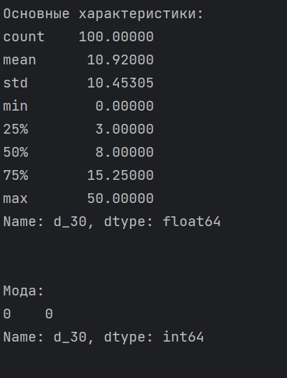
9
0
0
3
15
20
1
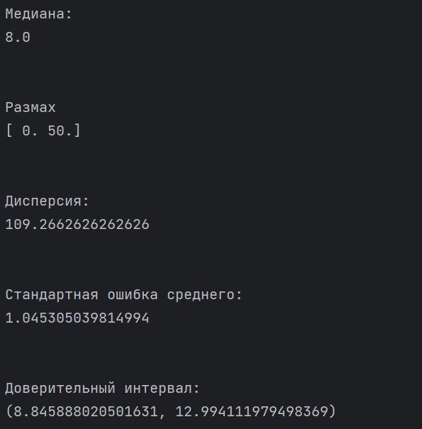
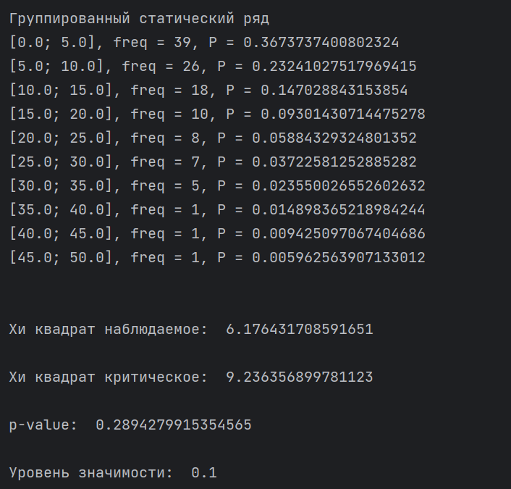
26
2
11
13
24
34
0
1
5
2
28
6
7
6
0
14
2
10
4
30
1
1
3
7
2
13
23
3
4
13
19
16
0
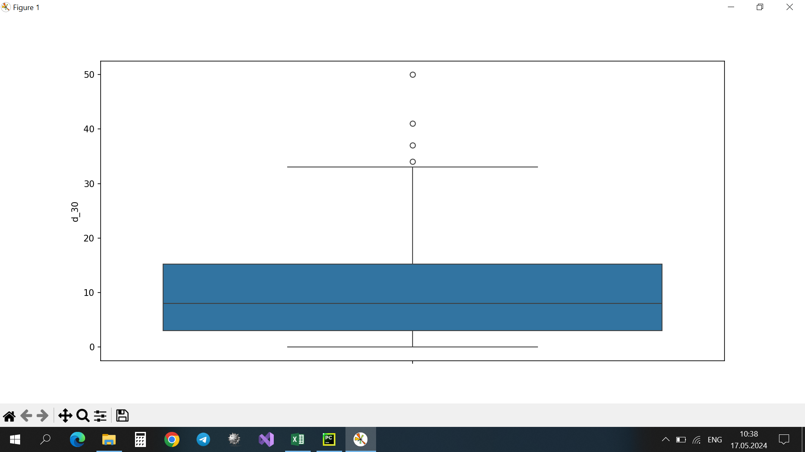
8
7
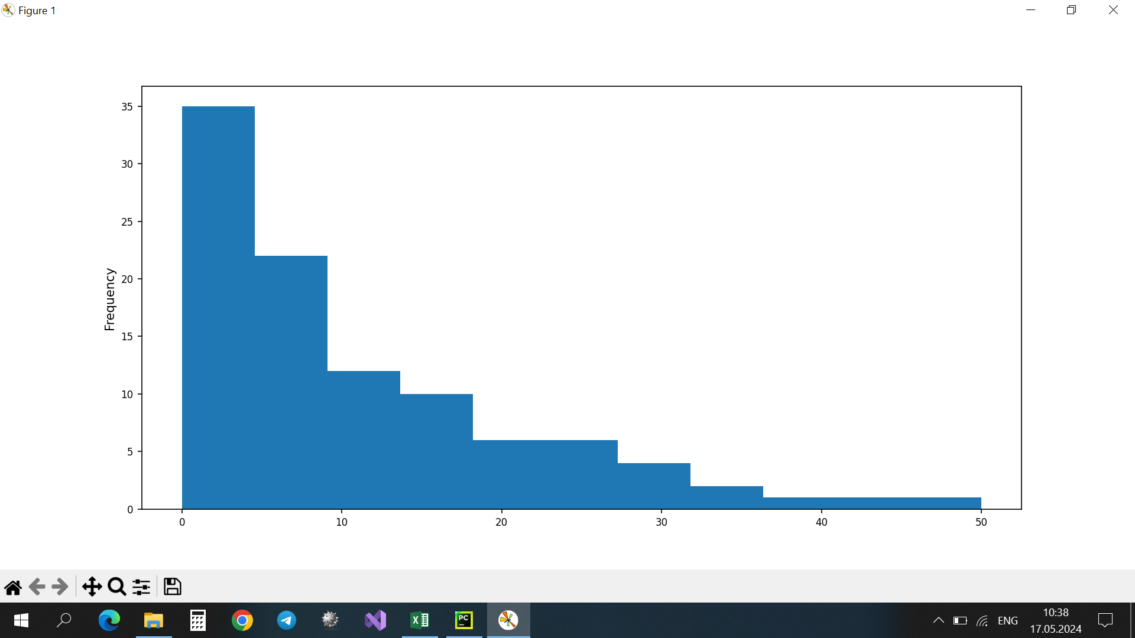
13
3
16
18
1
33
3
7
9
5
30
5
0
4
2

Лист2
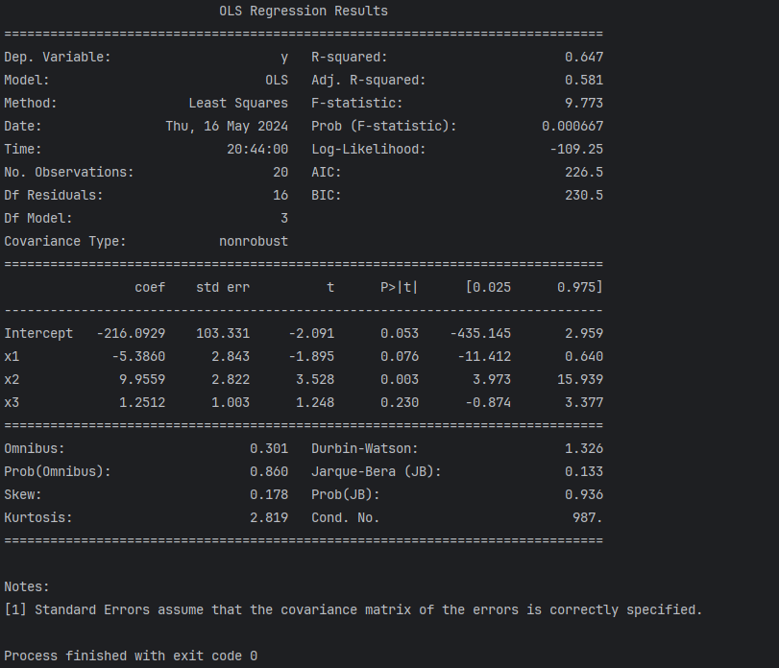
y | x1 | x2 | x3 | x4 |  |  | y | x2 | x3 | x4 |  | y | x1 | x3 | x4 | y | x1 | x2 | x4 | y | x1 | x2 | x3 | y | x1 | x2 | y | x2 | x3 | y | x1 | x4 | y | x1 | x3 | y | x2 | x4 | y | x3 | x4
144 | 67 | 64.5 | 77 | 40.8 |  |  | 144 | 64.5 | 77 | 40.8 |  | 144 | 67 | 77 | 40.8 | 144 | 67 | 64.5 | 40.8 | 144 | 67 | 64.5 | 77 | 144 | 67 | 64.5 | 144 | 64.5 | 77 | 144 | 67 | 40.8 | 144 | 67 | 77 | 144 | 64.5 | 40.8 | 144 | 77 | 40.8
161 | 71 | 79.2 | 4.5 | 38.4 |  |  | 161 | 79.2 | 4.5 | 38.4 |  | 161 | 71 | 4.5 | 38.4 | 161 | 71 | 79.2 | 38.4 | 161 | 71 | 79.2 | 4.5 | 161 | 71 | 79.2 | 161 | 79.2 | 4.5 | 161 | 71 | 38.4 | 161 | 71 | 4.5 | 161 | 79.2 | 38.4 | 161 | 4.5 | 38.4
170 | 73 | 78.5 | 4.7 | 32.7 |  |  | 170 | 78.5 | 4.7 | 32.7 |  | 170 | 73 | 4.7 | 32.7 | 170 | 73 | 78.5 | 32.7 | 170 | 73 | 78.5 | 4.7 | 170 | 73 | 78.5 | 170 | 78.5 | 4.7 | 170 | 73 | 32.7 | 170 | 73 | 4.7 | 170 | 78.5 | 32.7 | 170 | 4.7 | 32.7
182 | 65 | 70.6 | 7.8 | 43.8 |  |  | 182 | 70.6 | 7.8 | 43.8 |  | 182 | 65 | 7.8 | 43.8 | 182 | 65 | 70.6 | 43.8 | 182 | 65 | 70.6 | 7.8 | 182 | 65 | 70.6 | 182 | 70.6 | 7.8 | 182 | 65 | 43.8 | 182 | 65 | 7.8 | 182 | 70.6 | 43.8 | 182 | 7.8 | 43.8
188 | 79 | 85.8 | 7.9 | 67.4 |  |  | 188 | 85.8 | 7.9 | 67.4 |  | 188 | 79 | 7.9 | 67.4 | 188 | 79 | 85.8 | 67.4 | 188 | 79 | 85.8 | 7.9 | 188 | 79 | 85.8 | 188 | 85.8 | 7.9 | 188 | 79 | 67.4 | 188 | 79 | 7.9 | 188 | 85.8 | 67.4 | 188 | 7.9 | 67.4
206 | 81 | 95.4 | 3.9 | 50.7 |  |  | 206 | 95.4 | 3.9 | 50.7 |  | 206 | 81 | 3.9 | 50.7 | 206 | 81 | 95.4 | 50.7 | 206 | 81 | 95.4 | 3.9 | 206 | 81 | 95.4 | 206 | 95.4 | 3.9 | 206 | 81 | 50.7 | 206 | 81 | 3.9 | 206 | 95.4 | 50.7 | 206 | 3.9 | 50.7
209 | 90 | 92.7 | 5.1 | 54.3 |  |  | 209 | 92.7 | 5.1 | 54.3 |  | 209 | 90 | 5.1 | 54.3 | 209 | 90 | 92.7 | 54.3 | 209 | 90 | 92.7 | 5.1 | 209 | 90 | 92.7 | 209 | 92.7 | 5.1 | 209 | 90 | 54.3 | 209 | 90 | 5.1 | 209 | 92.7 | 54.3 | 209 | 5.1 | 54.3
232 | 92 | 87.3 | 3.7 | 62.7 |  |  | 232 | 87.3 | 3.7 | 62.7 |  | 232 | 92 | 3.7 | 62.7 | 232 | 92 | 87.3 | 62.7 | 232 | 92 | 87.3 | 3.7 | 232 | 92 | 87.3 | 232 | 87.3 | 3.7 | 232 | 92 | 62.7 | 232 | 92 | 3.7 | 232 | 87.3 | 62.7 | 232 | 3.7 | 62.7
246 | 126 | 120.4 | 3.8 | 84.6 |  |  | 246 | 120.4 | 3.8 | 84.6 |  | 246 | 126 | 3.8 | 84.6 | 246 | 126 | 120.4 | 84.6 | 246 | 126 | 120.4 | 3.8 | 246 | 126 | 120.4 | 246 | 120.4 | 3.8 | 246 | 126 | 84.6 | 246 | 126 | 3.8 | 246 | 120.4 | 84.6 | 246 | 3.8 | 84.6
259 | 102 | 102.8 | 3.6 | 67.2 |  |  | 259 | 102.8 | 3.6 | 67.2 |  | 259 | 102 | 3.6 | 67.2 | 259 | 102 | 102.8 | 67.2 | 259 | 102 | 102.8 | 3.6 | 259 | 102 | 102.8 | 259 | 102.8 | 3.6 | 259 | 102 | 67.2 | 259 | 102 | 3.6 | 259 | 102.8 | 67.2 | 259 | 3.6 | 67.2
273 | 94 | 103.1 | 5 | 74.9 |  |  | 273 | 103.1 | 5 | 74.9 |  | 273 | 94 | 5 | 74.9 | 273 | 94 | 103.1 | 74.9 | 273 | 94 | 103.1 | 5 | 273 | 94 | 103.1 | 273 | 103.1 | 5 | 273 | 94 | 74.9 | 273 | 94 | 5 | 273 | 103.1 | 74.9 | 273 | 5 | 74.9
293 | 96 | 105.1 | 5.5 | 60.2 |  |  | 293 | 105.1 | 5.5 | 60.2 |  | 293 | 96 | 5.5 | 60.2 | 293 | 96 | 105.1 | 60.2 | 293 | 96 | 105.1 | 5.5 | 293 | 96 | 105.1 | 293 | 105.1 | 5.5 | 293 | 96 | 60.2 | 293 | 96 | 5.5 | 293 | 105.1 | 60.2 | 293 | 5.5 | 60.2
323 | 91 | 100.1 | 10.7 | 69.7 |  |  | 323 | 100.1 | 10.7 | 69.7 |  | 323 | 91 | 10.7 | 69.7 | 323 | 91 | 100.1 | 69.7 | 323 | 91 | 100.1 | 10.7 | 323 | 91 | 100.1 | 323 | 100.1 | 10.7 | 323 | 91 | 69.7 | 323 | 91 | 10.7 | 323 | 100.1 | 69.7 | 323 | 10.7 | 69.7
342 | 101 | 110.1 | 10.9 | 63.4 |  |  | 342 | 110.1 | 10.9 | 63.4 |  | 342 | 101 | 10.9 | 63.4 | 342 | 101 | 110.1 | 63.4 | 342 | 101 | 110.1 | 10.9 | 342 | 101 | 110.1 | 342 | 110.1 | 10.9 | 342 | 101 | 63.4 | 342 | 101 | 10.9 | 342 | 110.1 | 63.4 | 342 | 10.9 | 63.4
384 | 103 | 112.1 | 9.2 | 75.2 |  |  | 384 | 112.1 | 9.2 | 75.2 |  | 384 | 103 | 9.2 | 75.2 | 384 | 103 | 112.1 | 75.2 | 384 | 103 | 112.1 | 9.2 | 384 | 103 | 112.1 | 384 | 112.1 | 9.2 | 384 | 103 | 75.2 | 384 | 103 | 9.2 | 384 | 112.1 | 75.2 | 384 | 9.2 | 75.2
422 | 104 | 113.4 | 10.3 | 70 |  |  | 422 | 113.4 | 10.3 | 70 |  | 422 | 104 | 10.3 | 70 | 422 | 104 | 113.4 | 70 | 422 | 104 | 113.4 | 10.3 | 422 | 104 | 113.4 | 422 | 113.4 | 10.3 | 422 | 104 | 70 | 422 | 104 | 10.3 | 422 | 113.4 | 70 | 422 | 10.3 | 70
429 | 88 | 97.8 | 12.7 | 52 |  |  | 429 | 97.8 | 12.7 | 52 |  | 429 | 88 | 12.7 | 52 | 429 | 88 | 97.8 | 52 | 429 | 88 | 97.8 | 12.7 | 429 | 88 | 97.8 | 429 | 97.8 | 12.7 | 429 | 88 | 52 | 429 | 88 | 12.7 | 429 | 97.8 | 52 | 429 | 12.7 | 52
433 | 101 | 110.8 | 13.8 | 64.8 |  |  | 433 | 110.8 | 13.8 | 64.8 |  | 433 | 101 | 13.8 | 64.8 | 433 | 101 | 110.8 | 64.8 | 433 | 101 | 110.8 | 13.8 | 433 | 101 | 110.8 | 433 | 110.8 | 13.8 | 433 | 101 | 64.8 | 433 | 101 | 13.8 | 433 | 110.8 | 64.8 | 433 | 13.8 | 64.8
436 | 105 | 115.7 | 14.8 | 65.5 |  |  | 436 | 115.7 | 14.8 | 65.5 |  | 436 | 105 | 14.8 | 65.5 | 436 | 105 | 115.7 | 65.5 | 436 | 105 | 115.7 | 14.8 | 436 | 105 | 115.7 | 436 | 115.7 | 14.8 | 436 | 105 | 65.5 | 436 | 105 | 14.8 | 436 | 115.7 | 65.5 | 436 | 14.8 | 65.5
264 | 103 | 112.6 | 18 | 64.3 |  |  | 264 | 112.6 | 18 | 64.3 |  | 264 | 103 | 18 | 64.3 | 264 | 103 | 112.6 | 64.3 | 264 | 103 | 112.6 | 18 | 264 | 103 | 112.6 | 264 | 112.6 | 18 | 264 | 103 | 64.3 | 264 | 103 | 18 | 264 | 112.6 | 64.3 | 264 | 18 | 64.3

 | y | x1 | x2 | x3 | x4 |  | -1.797868421 | 0.9837634945 | 6.1979300921 | -230.32745375 |  | -0.17298490211 | 0.25368881389 | 4.1263220698 | -90.723725666 | -0.33470942248 | 8.9750643561 | -4.57460369 | -159.69902488 | 1.2511861635 | 9.9558985291 | -5.3860226126 | -216.09285756 | 8.9662895503 | -4.8175947307 | -156.70806964 | 0.94682288048 | 4.9521675302 | -216.04295365 | -0.19854952667 | 4.0653405743 | -80.64641357 | 0.25749014439 | 3.9975234283 | -89.371618759 | -1.7296133746 | 5.7787220268 | -181.93523421 | 3.7130105442 | -0.019891779049 | 56.768315747
y | 1 |  |  |  |  |  | 1.9628167542 | 1.0681465139 | 1.7327317852 | 112.53802395 |  | 2.7499473998 | 1.2841597436 | 2.4451547249 | 130.94120701 | 2.1571968543 | 2.8357552556 | 3.3285533734 | 97.926920988 | 1.0025595973 | 2.8222436307 | 2.8426597132 | 103.33092387 | 2.7526080791 | 2.851569139 | 93.214299941 | 1.06231813 | 1.0684978554 | 110.92318623 | 2.6681334041 | 2.3560377515 | 117.13830356 | 1.2445916536 | 1.2968372344 | 125.32390978 | 1.952642827 | 1.6644010826 | 99.073796174 | 1.5827796728 | 1.341332915 | 102.66536641
x1 | 0.60892573929 | 1 |  |  |  |  | 0.58928153533 | 68.788566605 | #N/A | #N/A |  | 0.37252597371 | 85.024095898 | #N/A | #N/A | 0.61317319397 | 66.757863139 | #N/A | #N/A | 0.64695729202 | 63.77607221 | #N/A | #N/A | 0.61259115388 | 64.813346089 | #N/A | 0.56774476677 | 68.462035365 | #N/A | 0.37099544915 | 82.586026336 | #N/A | 0.37237079097 | 82.495688219 | #N/A | 0.56750724568 | 68.480842476 | #N/A | 0.26084239422 | 89.525798153 | #N/A
x2 | 0.73996367648 | 0.94025818611 | 1 |  |  |  | 7.6520417887 | 16 | #N/A | #N/A |  | 3.1663544782 | 16 | #N/A | #N/A | 8.4540600174 | 16 | #N/A | #N/A | 9.7734319752 | 16 | #N/A | #N/A | 13.440645097 | 17 | #N/A | 11.164307906 | 17 | #N/A | 5.0134157431 | 17 | #N/A | 5.0430280774 | 17 | #N/A | 11.153508446 | 17 | #N/A | 2.9995772668 | 17 | #N/A
x3 | -0.1468542125 | -0.30337510603 | -0.37640174306 | 1 |  |  | 108625.32967 | 75709.870329 | #N/A | #N/A |  | 68669.649869 | 115665.55013 | #N/A | #N/A | 113029.40335 | 71305.796655 | #N/A | #N/A | 119257.00182 | 65078.198184 | #N/A | #N/A | 112922.11287 | 71413.087131 | #N/A | 104655.34513 | 79679.854868 | #N/A | 68387.520317 | 115947.67968 | #N/A | 68641.044229 | 115694.15577 | #N/A | 104611.56163 | 79723.638367 | #N/A | 48082.434908 | 136252.76509 | #N/A
x4 | 0.51071795732 | 0.85106236467 | 0.80378346026 | -0.28173510667 | 1 | n-1 | 19
 |  |  |  |  |  | Степени свободы | 16 |  |  |  |  | 16 |  |  |  | 16 |  |  |  | 16 |  |  |  | 17 |  |  | 17 |  |  | 17 |  |  | 17 |  |  | 17 |  |  | 17
Мультиколлинеарные пары факторов |  |  |  |  |  | Коэф детерм | 0.58928153533 |  |  |  |  | 0.37252597371 |  |  |  | 0.61317319397 |  |  |  | 0.64695729202 |  |  |  | 0.61259115388 |  |  | 0.56774476677 |  |  | 0.37099544915 |  |  | 0.37237079097 |  |  | 0.56750724568 |  |  | 0.26084239422
 |  |  |  |  |  | Нормир коэф детерм | 0.5122718232 |  |  |  |  | 0.25487459378 |  |  |  | 0.54064316784 |  |  |  | 0.58076178428 |  |  |  | 0.56701364257 |  |  | 0.51689120992 |  |  | 0.29699491375 |  |  | 0.2985320605 |  |  | 0.51662574517 |  |  | 0.1738826759
x1 | x2 |  |  |  |  |  |  |  |  |  |  |  |  |  |  |  |  |  |  | Выбираем эту модель
x1 | x4
x2 | x4 |  |  |  |  |  | ВЫВОД ИТОГОВ

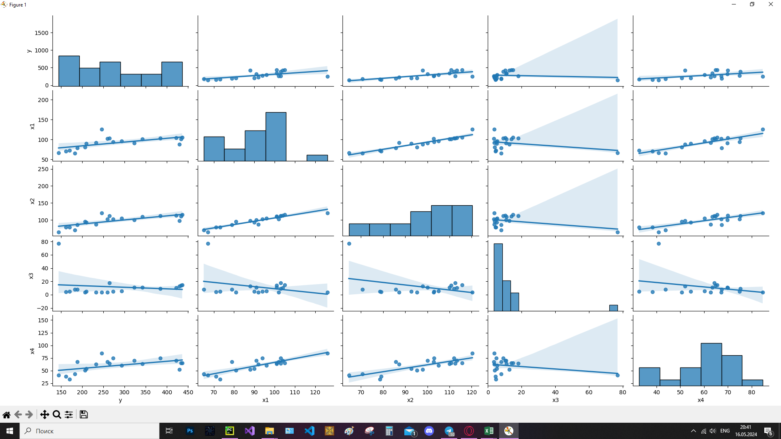
 |  |  |  |  |  |  | Регрессионная статистика
 |  |  |  |  |  |  | Множественный R | 0.80433655395
 |  |  |  |  |  |  | R-квадрат | 0.64695729202
 |  |  |  |  |  |  | Нормированный R-квадрат | 0.58076178428
 |  |  |  |  |  |  | Стандартная ошибка | 63.77607221
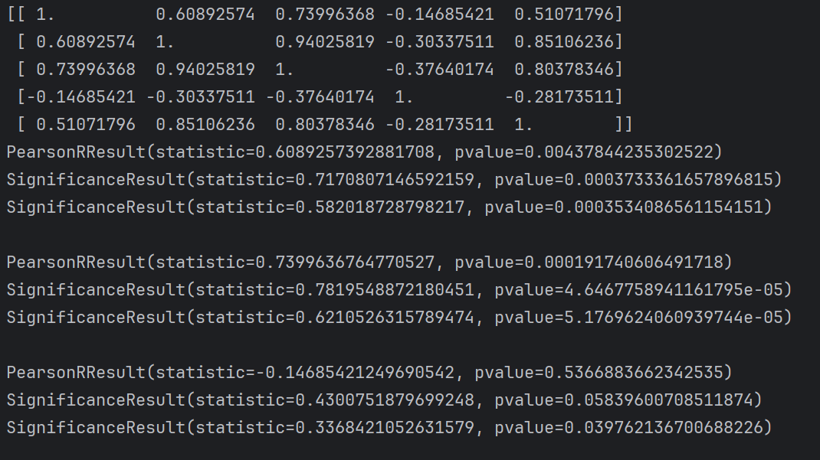
 |  |  |  |  |  |  | Наблюдения | 20

 |  |  |  |  |  |  | Дисперсионный анализ
 |  |  |  |  |  |  |  | df | SS | MS | F | Значимость F
 |  |  |  |  |  |  | Регрессия | 3 | 119257.00182 | 39752.333939 | 9.7734319752 | 0.00066718848163
 |  |  |  |  |  |  | Остаток | 16 | 65078.198184 | 4067.3873865
 |  |  |  |  |  |  | Итого | 19 | 184335.2

 |  |  |  |  |  |  |  | Коэффициенты | Стандартная ошибка | t-статистика | P-Значение | Нижние 95% | Верхние 95% | Нижние 95,0% | Верхние 95,0%
 |  |  |  |  |  |  | Y-пересечение | -216.09285756 | 103.33092387 | -2.0912699651 | 0.052813234348 | -435.14463064 | 2.9589155269 | -435.14463064 | 2.9589155269
 |  |  |  |  |  |  | Переменная X 1 | -5.3860226126 | 2.8426597132 | -1.8947124018 | 0.076349200992 | -11.412192003 | 0.64014677732 | -11.412192003 | 0.64014677732
 |  |  |  |  |  |  | Переменная X 2 | 9.9558985291 | 2.8222436307 | 3.5276538215 | 0.0027954021141 | 3.9730093007 | 15.938787757 | 3.9730093007 | 15.938787757
 |  |  |  |  |  |  | Переменная X 3 | 1.2511861635 | 1.0025595973 | 1.247991807 | 0.22998969018 | -0.87414523964 | 3.3765175666 | -0.87414523964 | 3.3765175666

 |  |  |  |  |  |  | pvalue = | 0.00066718848163 | < α(0,1) => построенное уранение регрессии статистически значимо (на основании критерия Фишера)

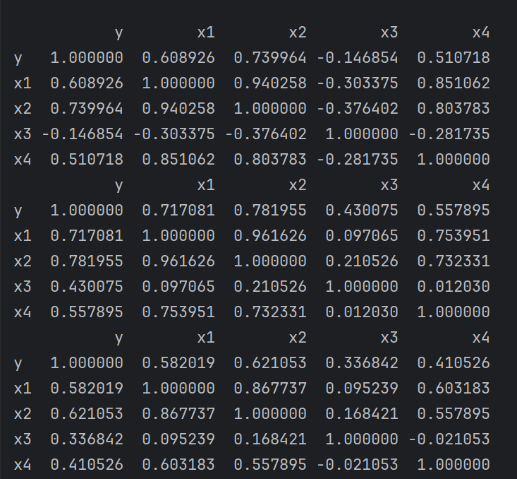
 |  |  |  |  |  |  | Для параметров:
 |  |  |  |  |  |  | a | 0.052813234348 | < α(0,1) - параметр a значим
 |  |  |  |  |  |  | b1 | 0.076349200992 | < α(0,1) - параметр b1 значим
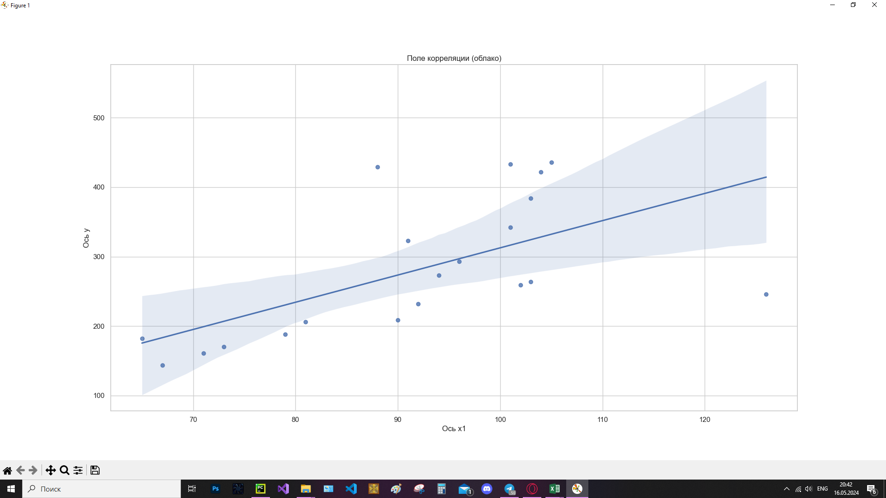
 |  |  |  |  |  |  | b2 | 0.0027954021141 | < α(0,1) - параметр b2 значим
 |  |  |  |  |  |  | b3 | 0.22998969018 | > α(0,1) - параметр b3 не значим

 |  |  |  |  |  |  | Для ранжирования факторов найдем стандартизированные значения
 |  |  |  |  |  |  | Ϭy = | 98.497982881
 |  |  |  |  |  |  | Ϭx1 = | 15.315626695 |  | β1 = | -0.83748224371
 |  |  |  |  |  |  | Ϭx2 = | 15.866250179 |  | β2 = | 1.6037158549
 |  |  |  |  |  |  | Ϭx3 = | 15.958547454 |  | β3 = | 0.20271596615

 |  |  |  |  |  |  | β3 оказывает наибольшее значение на результат

